10月8日
 | SIMILE 新入社員プロジェクト
 | 会議録

 | 2020 年 | １０ 月 ８ 日

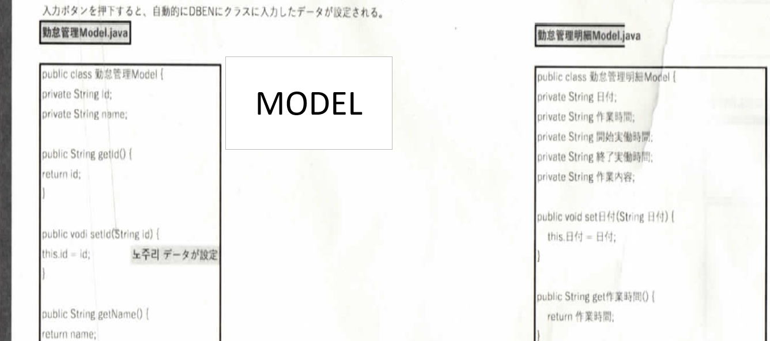  ＊流れ図を参考してプロジェクトをすること 流れ図を見ると、 こうしたmodelが二つありますが その後、例を見ると勤怠管理明細の controller, service, mapperしかなかったです。 勤怠管理のやつも、別に作ればいいんですか？ そしてmapperを見ると、resultTypeに勤怠管理明細TBLて ありますが、私が把握してるのはこれがentityだっと思います。もし間違えたら教えてください。

